Introducción
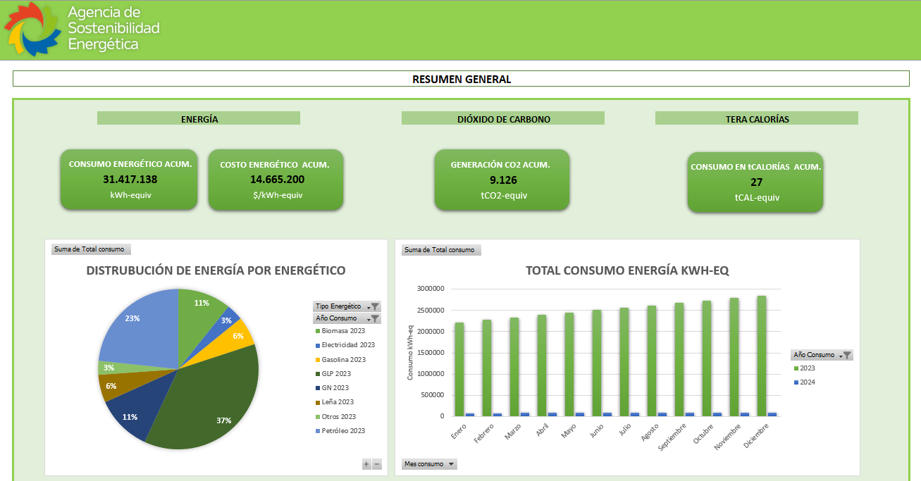
INTRODUCCIÓN

BD Energéticos:
En esta sección el usuario podra ingresar los datos de facturación de todos los energéticos que utilice su organización, como por ejemplo:
a. Energía Eléctrica
b. Petróleo
c. Gas Natural
d. Gas Licuado
e. Biomasa
f. Leña
g. Gasolina
h. Otros
Donde el concepto "otros" corresponde a cualquier otro tipo de energético utilizado por su organización. Adicional a lo anterior, para cada uno de los energéticos podran incorporar la planta o sucursal a la cual corresponde la facturación, año de facturación, mes de facturación, lectura actual o anterior (solo si corresponde), número de factura, número de cliente, tipo de energético, tarifa de facturación (solo si corresponde) y el desglose de la facturación según corresponda a cada energético (Ej: Facturación energía eléctrica contiene consumo, demanda en hora punta, demanda fuera de punta, transporte, cargos por los consumos y demandas, etc), el la siguiente imagen podran ver a modo resumen lo datos a completar.
Finalmente esta sección busca generar la base de datos energéticos inicial para comenzar con los análisis energético de su organización. Dentro de los datos que podran extraer de esta base se encuentran: el consumo total de kWh-Equivalente, Costo total- Equivalente, Cantidad de Dióxido de Carbono generado por su organización, Consumo energético en calorias, distribución energética y el impacto que tiene cada uno de ellos en su organización, análisis de demanda tanto en hora punta como fuera de punta, entre otros, con lo cual obtendra una lectura general del uso y costo de sus recursos energético.
Factores:
En esta sección podran encontrar los factores de conversión utilizados para transformar los consumos de los distintos energéticos en kWh-Equivalente. Adicionalmente podrán incorporar más factores de conversión energética dependiendo de sus necesidades.
Nota: al momento de ingresar la información debe tener en consideración que si usted cuenta con un energético adicional a los ingresados en la hoja factores, debera identificarlo con su nombre y factores de converción correspondientes, ademas del enlace de la fuente utilizada. De esta forma podra obtener el calculo de su energía por energético de forma automatica. (ver imagen de ejemplo a continuación).
Resumen:
En la sección "RESUMEN" tendrá acceso a un Dashboard con los resultados en terminos generales de su estado de facturación energética y podra visualizar de forma global la arquitectura energética de su empresa en el tiempo. Dicha sección se alimenta de la información ingresada en la sección BD Energéticos por lo que es de vital importanción seguir paso a paso las indicaciones entregadas anteriormente. en los graficos que encontrara en la sección podra manipular sus filtros por lo que tendra la posibilidad de ampliar o disminuir los periodos de información, comparar tipos de energéticos he incorporar nuevos (ver imagen a continuación).

Resumen
RESUMEN GENERAL PERFIL ANUAL DE OPERACIÓN ENERGETICA

 | ENERGÍA | DIÓXIDO DE CARBONO | TERA CALORÍAS

CONSUMO ENERGÉTICO ACUM.
COSTO ENERGÉTICO ACUM.
GENERACIÓN CO2 ACUM.
CONSUMO ENERGÍA ACUM.

30.565.138
14.665.200
8.714
35.523

kWh-equiv
$/kWh-equiv
tCO2-equiv
tCAL-equiv

Distrubución de energía por energético
 | Total
2023 | 3270000
2023 | 1026000
2023 | 1767000
2023 | 11227860
2023 | 3453480
2023 | 1708558.2
2023 | 852000
2023 | 7086240
TOTAL CONSUMO ENERGÍA KWH-EQ
 | 2023 | 2024
Enero | 2218651 | 80000
Febrero | 2275731.7 | 81000
Marzo | 2332812.4 | 82000
Abril | 2389893.1 | 83000
Mayo | 2446973.8 | 84000
Junio | 2504054.5 | 85000
Julio | 2561135.2 | 86000
Agosto | 2618215.9 | 87000
Septiembre | 2675296.6 | 88000
Octubre | 2732377.3 | 89000
Noviembre | 2789458 | 90000
Diciembre | 2846538.7 | 91000

DISTRIBUCIÓN de costos POR ENERGÉTICO
 | Total
2023 | 1560000
2023 | 1872600
2023 | 1560000
2023 | 1560000
2023 | 1560000
2023 | 1560000
2023 | 1560000
2023 | 1560000
Consumo Energía vs Costos Energía
 | 2023 - Consumo Total Energía | 2023 - Cargo Total Energía
Enero | 331000 | 1060000
Febrero | 339000 | 1061100
Marzo | 347000 | 1062200
Abril | 355000 | 1063300
Mayo | 363000 | 1064400
Junio | 371000 | 1065500
Julio | 379000 | 1066600
Agosto | 387000 | 1067700
Septiembre | 395000 | 1068800
Octubre | 403000 | 1069900
Noviembre | 411000 | 1071000
Diciembre | 419000 | 1072100

distribución de tco2 por energético
 | Total
2023 | 1340.8308
2023 | 345.1464
2023 | 854.66256
2023 | 2551.3762405
2023 | 699.53483671
2023 | 700.57720433
2023 | 412.09536
2023 | 1876.9664028
TONELADAS DE CO2-EQ
 | 2023 | 2024
Enero | 633.81772658 | 26.912
Febrero | 651.6264703 | 27.2484
Marzo | 669.43521401 | 27.5848
Abril | 687.24395773 | 27.9212
Mayo | 705.05270145 | 28.2576
Junio | 722.86144517 | 28.594
Julio | 740.67018889 | 28.9304
Agosto | 758.4789326 | 29.2668
Septiembre | 776.28767632 | 29.6032
Octubre | 794.09642004 | 29.9396
Noviembre | 811.90516376 | 30.276
Diciembre | 829.71390748 | 30.6124

